手順
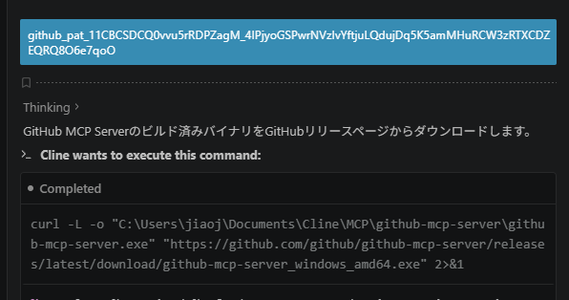
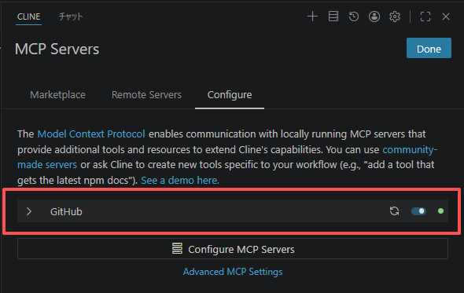
GitHub MCPの設定
 | ①MCP Serversをクリックします。

 | ②インストールをクリック後、チャットウィンドウに入り、AIがMCPのインストールを案内します。
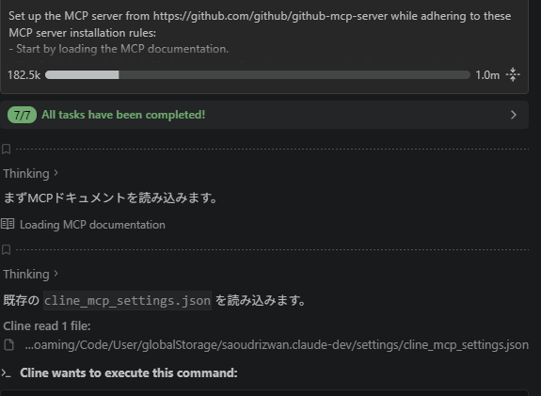

 | ③GitHubでtokenの作成
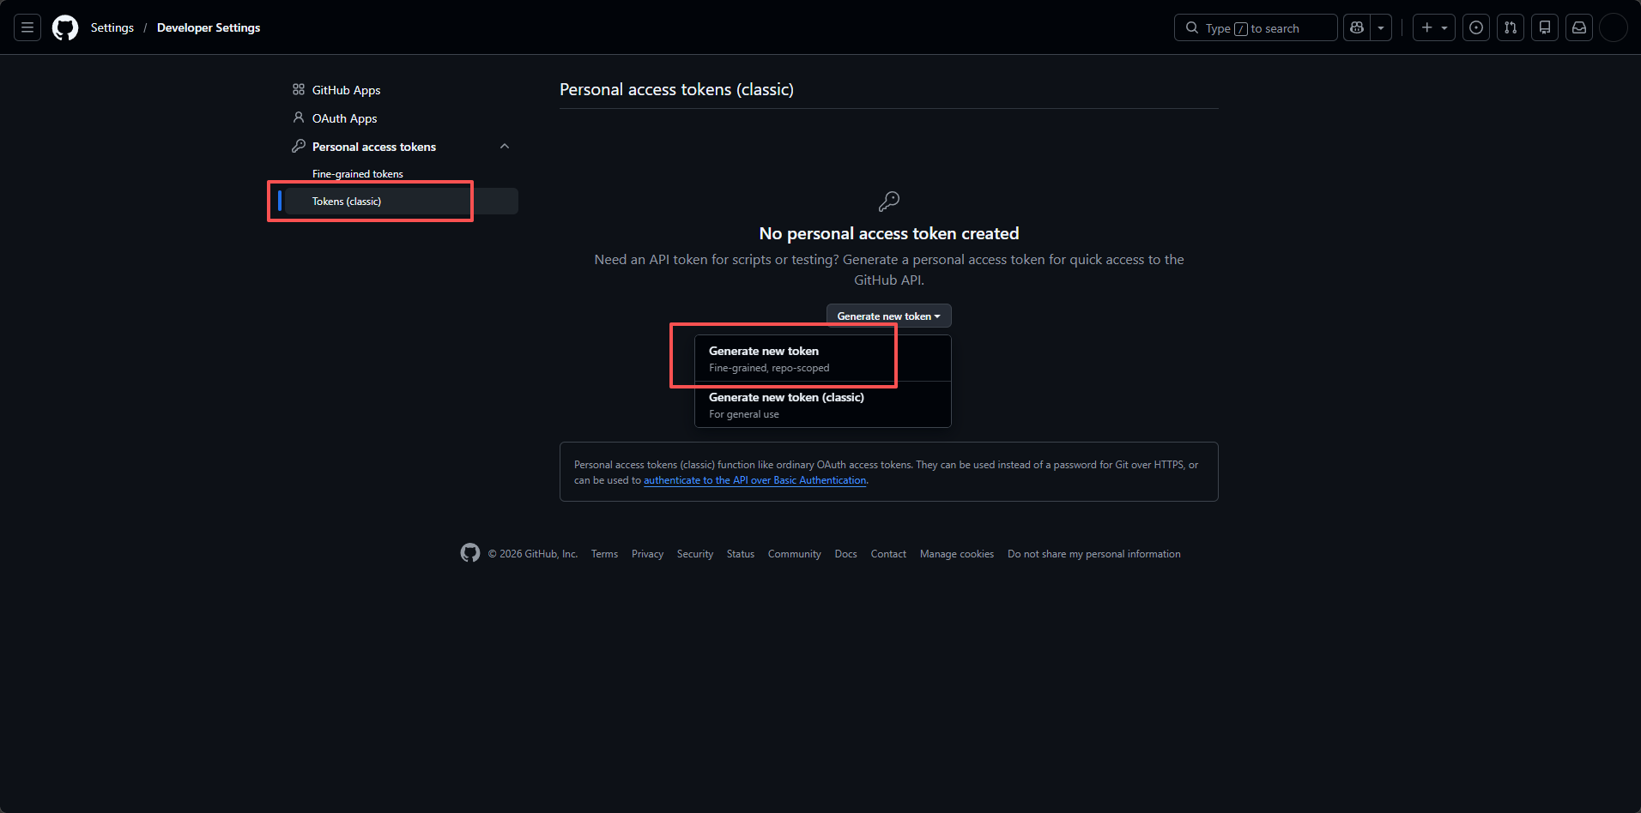

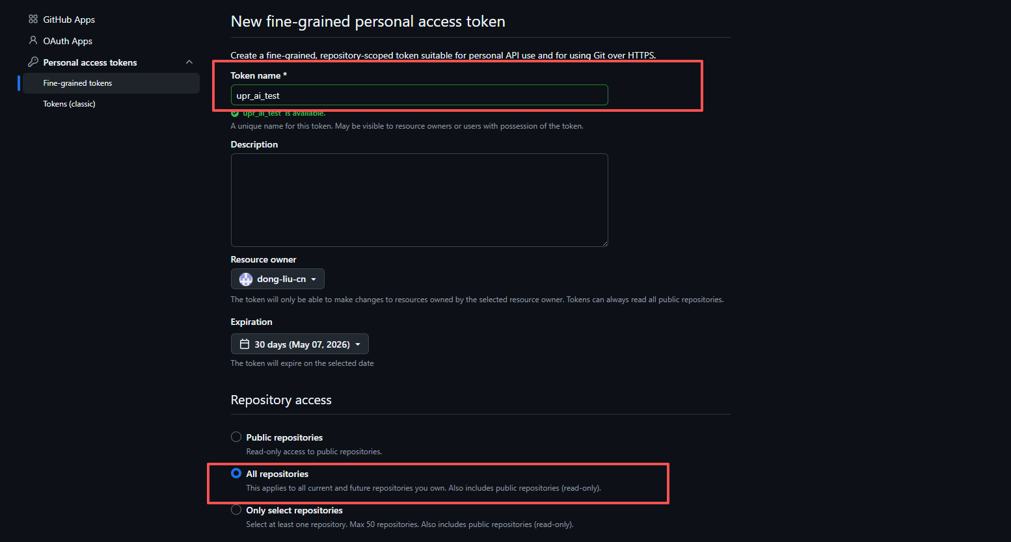

 |  | GitHub上でトークンを作成し、以下の権限の読み書き権限を付与します：Administration（リポジトリの作成・削除・設定、チームと協力者の管理）、Codespaces（Codespacesの作成・編集・削除・一覧表示）、Contents（リポジトリのコンテンツ、コミット、ブランチ、ダウンロード、リリース、マージ）

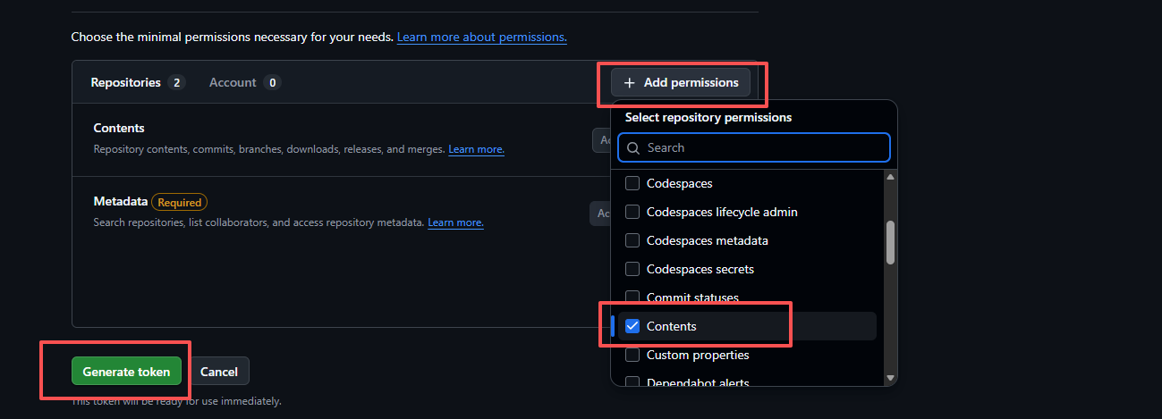

 | ④トークンをcline対話にコピーします。

